Лист1

Тел./факс 8 (383) 3632099, 3631793, 3636827. сайт: www.led-sib.ru, 630073 г. Новосибирск, ул. Стартовая,4, оф. 7

При покупке свыше 10000,00 рублей действует система скидок. Вся информация у менеджеров.
Продукт | Картинка | Кол-во светодиодов | Высота | Ширина | Напряжение | Цвет | цена продажа

SJ-YHS-B001 | 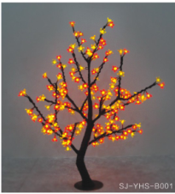 | 240pcs | 0.8m | 0.6m | 220V / 110V / | R/Y | 2390
 |  |  |  |  |  | B/G/W
 |  |  |  |  |  | Pink и RGB
SJ-YHS-B002 |  | 480pcs | 1.5m | 1.2m | 220V / 110V / | R/Y | 3600
 |  |  |  |  |  | B/G/W | 3800
 | 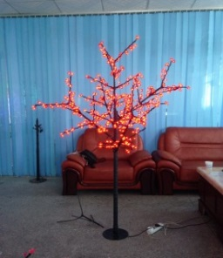 |  |  |  |  | PINK/ RGB | 3980/4190
SJ-YHS-B003 |  | 864pcs | 2.0m | 1.6m | 220V / 110V / | R/Y | 6300
 |  |  |  |  |  | B/G/W | 6500
 | 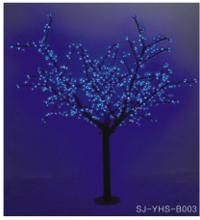 |  |  |  |  | Pink/ RGB | 6900/7300
SJ-YHS-A008 |  | 1872pcs | 2.5m | 1.8m | 220V / 110V / | R/Y | 17000
 |  |  |  |  |  | B/G/W | 17300
 |  |  |  |  |  | Pink/ RGB | 17900/18300

